Flow proses
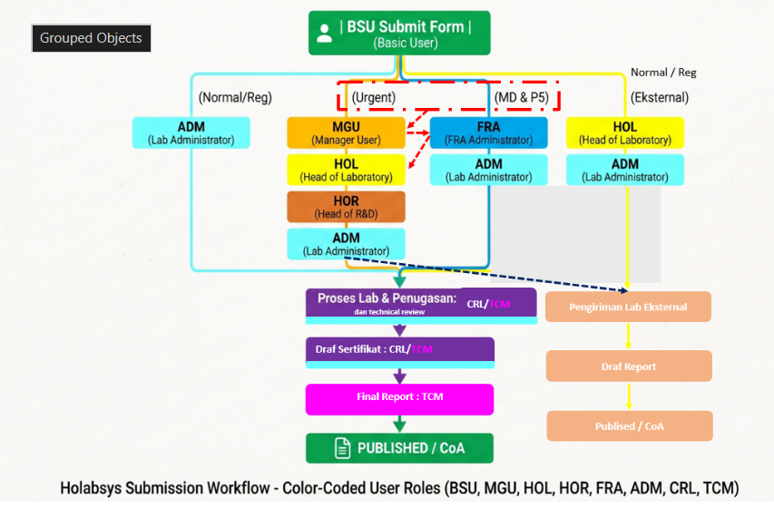
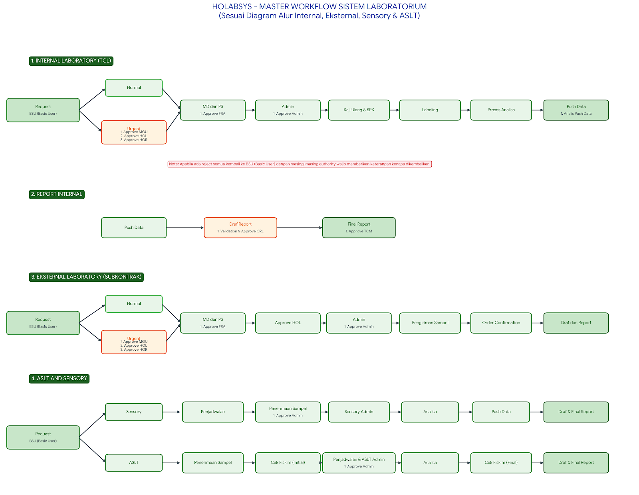
 | 

 | Menu

1 | Internal Laboratory (TCL)
 | Analysis Request Form | BSU
 | Progress | BSU |  | Normal
 | Labeling Sample | ADM
 |  |  | Request |  | MD dan P5 | Admin | Kaji Ulang dan SPK | Labeling | Proses Analisa | Push Data
 |  |  | BSU (Basic User) |  | 1. Approve FRA | 1. Approve Admin |  |  |  | 1. Analis Push Data
 |  |  |  | Urgent
 |  |  |  | 1. Approve MGU 2. Approve HOL 3. Approve HOR

 |  |  |  | Note : Apabila ada reject semua kembali ke BSU (Basic User) dengan masing authority wajib memberikan keterangan kenapa dikembalikan

2 | Report Internal
 | Draf Report | CRL/TCM
 | Final Report | TCM (KAN dan NON KAN)
 | Revisi Report | data informasi uji hanya sampai ADM (KAN dan NON KAN) |  | Draf Report | Final Report
 | revisi report diajukan oleh BSU dan diapprove oleh ADM | BSU centang persetujuan |  | 1. Validation and Approve CRL | 1. Approve TCM

3 | Eksternal Laboratory
 | Analysis Request Form |  |  | Normal
 | Progress
 |  |  | Request |  | MD dan P5 | Approve HOL | Admin | Pengiriman Sampel | Order confirmation | Draf and Report
 |  |  | BSU (Basic User) |  | 1. Approve FRA |  | 1. Approve Admin
 |  |  |  | Urgent
 |  |  |  | 1. Approve MGU 2. Approve HOL 3. Approve HOR

 |  |  |  | Sensory | Penjadwalan | Penerimaan Sampel | Sensory Admin | Analisa | Push Data | Draf adn Final Report
4 | ASLT and Sensory |  |  |  |  | 1. Approve Admin
 | ASLT Admin
 | Sensory Admin |  | Request
 | Draf Report |  | BSU (Basic User)

 |  |  |  | ASLT | Penerimaan Sampel | Cek Fiskim (Initial) | Penjadwalan dan ASLT Admin | Analisa | Cek Fiskim (Final) | Draf and Final Report
 |  |  |  |  |  |  | 1. Approve Admin

5 | Internal Document
 | Form Analysis
 | Review & SPK
 | Stock Opname

Authority
Kode | Peran User (Role) | Cakupan Akses (Scope) | Kewenangan & Wewenang Sistem (Authority & Responsibilities)
BSU | Basic User | Internal & Eksternal | 1. Membuat dan mengirimkan pengajuan pengujian sampel baru. 2. Memantau status pengajuan (tracking) dan mengunduh LHU/CoA yang sudah terbit.
MGU | Manager User | Internal & Eksternal | 1. Memeriksa & menyetujui (Approval)/reject pengajuan Kategori Urgent dari BSU sebelum diteruskan ke tingkat lab.
HOL | Head of Laboratory | Internal & Eksternal | 1. Memeriksa & menyetujui pengajuan Kategori Urgent (setelah Approval MGU). 2. Memeriksa & menyetujui/reject seluruh pengajuan Kategori Eksternal.
HOR | Head of R&D | Internal & Eksternal | 1. Memeriksa & memberikan persetujuan/reject akhir (Final Approval) untuk pengajuan Kategori Urgent (setelah Approval HOL).
FRA | FRA Administrator | Internal & Eksternal | 1. Memeriksa & menyetujui pengajuan khusus kategori MD dan P5. 2. Mengembalikan pengajuan ke pemohon (Return/Reject to MGU/HOL/HOR) jika data belum sesuai.
ADM | Lab Administrator | Internal & Eksternal | 1. Menerima & mengesahkan Pengajuan Kategori Normal/Reguler dari MGU. 2. Mengesahkan Pengajuan Urgent yang telah melewati Approval HOR. 3. Mengesahkan Pengajuan P5 & MD yang telah melewati Approval FRA. 4. Mengembalikan pengajuan ke pemohon (Return to MGU) jika dokumen/kondisi tidak lengkap.
CRL | Koordinator Lab / Penyelia | Internal & Eksternal | 1. Mengakses, memeriksa, serta menyetujui/menolak draf Laporan Hasil Uji (Technical Review & Verification). 2. Backup Role: Dapat menjalankan fungsi penerimaan & kaji ulang ADM saat dibutuhkan.
TCM | Technical Manager | Internal & Eksternal | 1. Memberikan otorisasi akhir & persetujuan terbit Laporan Hasil Uji/CoA (Final Approval & Digital Sign-off). 2. Memiliki hak akses penuh untuk mengelola alur verifikasi teknis dan administrasi sistem.
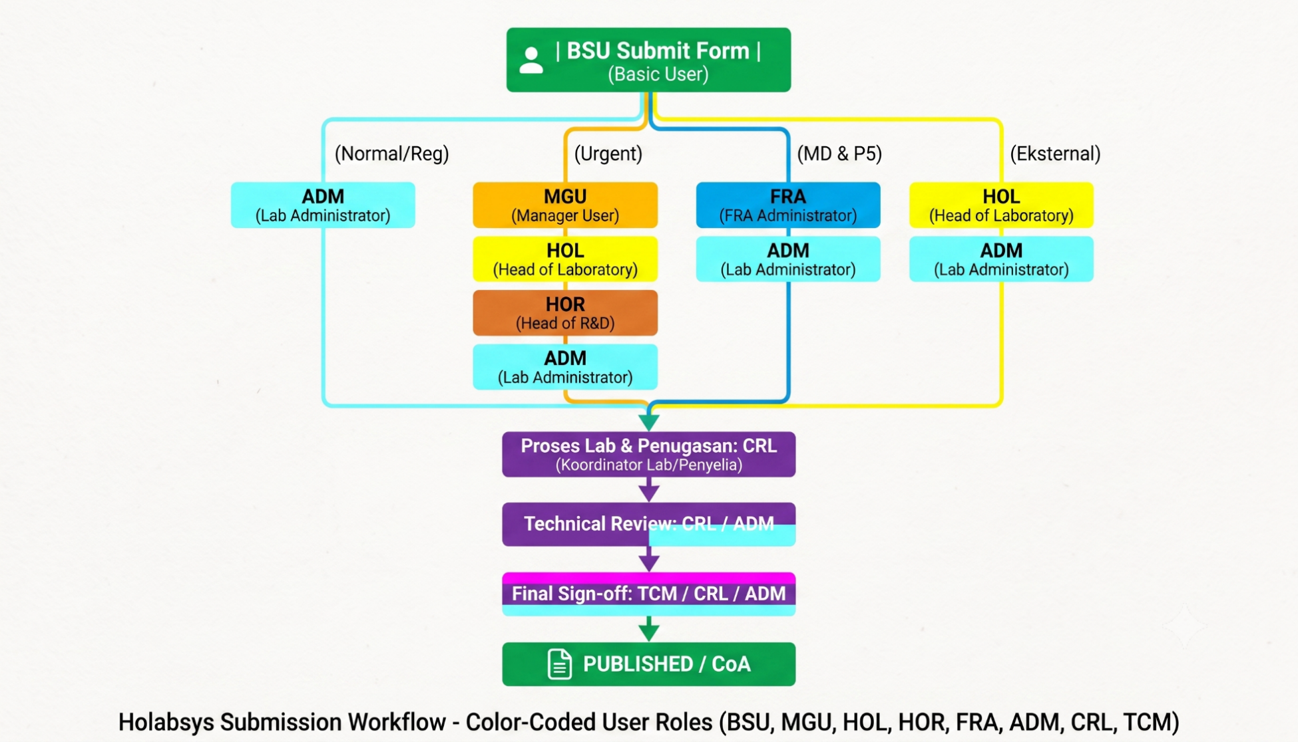
Final Report : TCM
Pengiriman Lab Eksternal
Draf Report
Publised / CoA
CRL/TCM
dan technical review
Draf Sertifikat : CRL/TCM
Normal / Reg

Buffer
HOLABSYS

1. Analisa Internal

Final Report : TCM
Pengiriman Lab Eksternal
Draf Report
Publised / CoA
CRL/TCM
dan technical review
Draf Sertifikat : CRL/TCM
Normal / Reg

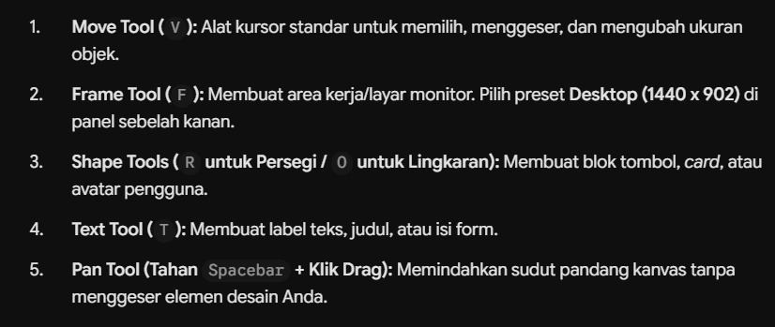

SMART LABORATORY MANAGEMENT
Holabsys

2. Analisa Eksternal

3. Sensory dan ASLT



kolom search hanya 1 untuk semua

